Sheet1
工作Project Progress Tracker-追踪表（Gantt Chart）

Current Date |  | 2021-08-03

No. | Due提醒 |  |  | 工作Project Name | Priority | Start Date | End Date | Progress |  |  | X | Y
 | 已过期 | 今日Due | 本周Due |  |  |  |  |  | CompletedDays | PendingDays | 2021-08-03 | 7
1 |  |  |  | AProjectProduct上线 | 1 | 2021-07-01 | 2021-07-08 | 100% | 8 | 0 | 2021-08-03 | 0
2 |  |  |  | BProjectProduct上线 | 0 | 2021-07-08 | 2021-07-16 | 100% | 9 | 0
3 |  |  |  | CProduct内部结构Adjustment | -1 | 2021-07-05 | 2021-07-22 | 100% | 18 | 0
4 | 1 |  |  | 参加SProject检查 | 1 | 2021-07-12 | 2021-07-24 | 90% | 12 | 1
5 | 1 |  |  | YProject研发报告 | 0 | 2021-07-15 | 2021-07-30 | 60% | 10 | 6
6 |  | 1 |  | TProjectProjectAdjustment | -1 | 2021-07-22 | 2021-08-03 | 80% | 10 | 3
7 |  | 1 |  | Project 1111 | 1 | 2021-07-25 | 2021-08-03 | 90% | 9 | 1
8 |  |  | 1 | Project 1112 | 0 | 2021-07-30 | 2021-08-05 | 50% | 4 | 4
9 |  |  |  | Project 1113 | -1 | 2021-08-05 | 2021-08-12 | 60% | 5 | 3
10 |  |  |  | Project 1114 | 1 | 2021-08-10 | 2021-08-16 | 0% | 0 | 7
11 |  |  |  | Project 1115 | 0 | 2021-08-15 | 2021-08-20 | 0% | 0 | 6
12 |  |  |  | Project 1116 | -1 | 2021-08-20 | 2021-08-29 | 0% | 0 | 10
 |  |  |  | Project 1117 | -1 | 2021-09-01 | 2021-09-11 | 0% | 0 | 11
 |  |  |  | Project 1118 | 1 | 2021-09-20 | 2021-09-30 | 0% | 0 | 11
 |  |  |  | Project 1119 | 0 | 2021-09-30 | 2021-10-10 | 0% | 0 | 11
 |  |  |  | Project 1120 | -1 | 2021-10-01 | 2021-10-11 | 0% | 0 | 11
 |  |  |  | Project 1121 | -1 | 2021-10-09 | 2021-10-19 | 0% | 0 | 11
 |  |  |  | Project 1122 | 1 | 2021-10-19 | 2021-10-29 | 0% | 0 | 11
 |  |  |  | Project 1123 | 0 | 2021-10-27 | 2021-11-06 | 0% | 0 | 11
 |  |  |  | Project 1124 | -1 | 2021-11-04 | 2021-11-14 | 0% | 0 | 11

Description
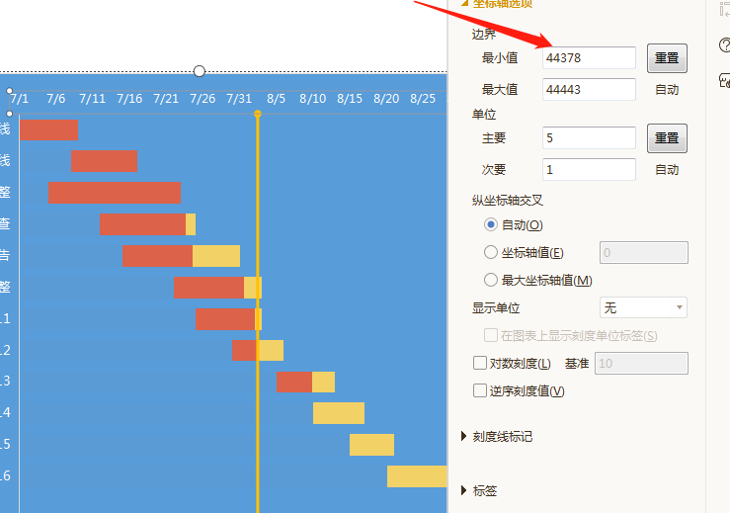
改变Start Date，可根据Start Date的最小值改变边界的最小值，保证图表的可持续性

